卡片位置截图
调度界面截图与卡片位置

 | 卡片2 全天供需平衡

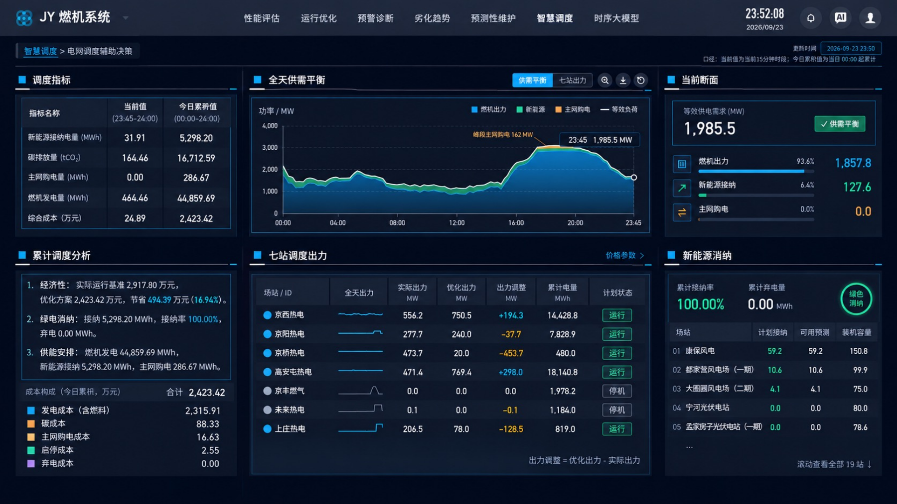

卡片1 调度指标 |  | 卡片3 当前断面

卡片4 累计调度分析 |  | 卡片6 新能源消纳

 | 卡片5 七站调度出力

